Типы корпусов
Типы корпусов
 | M
 | 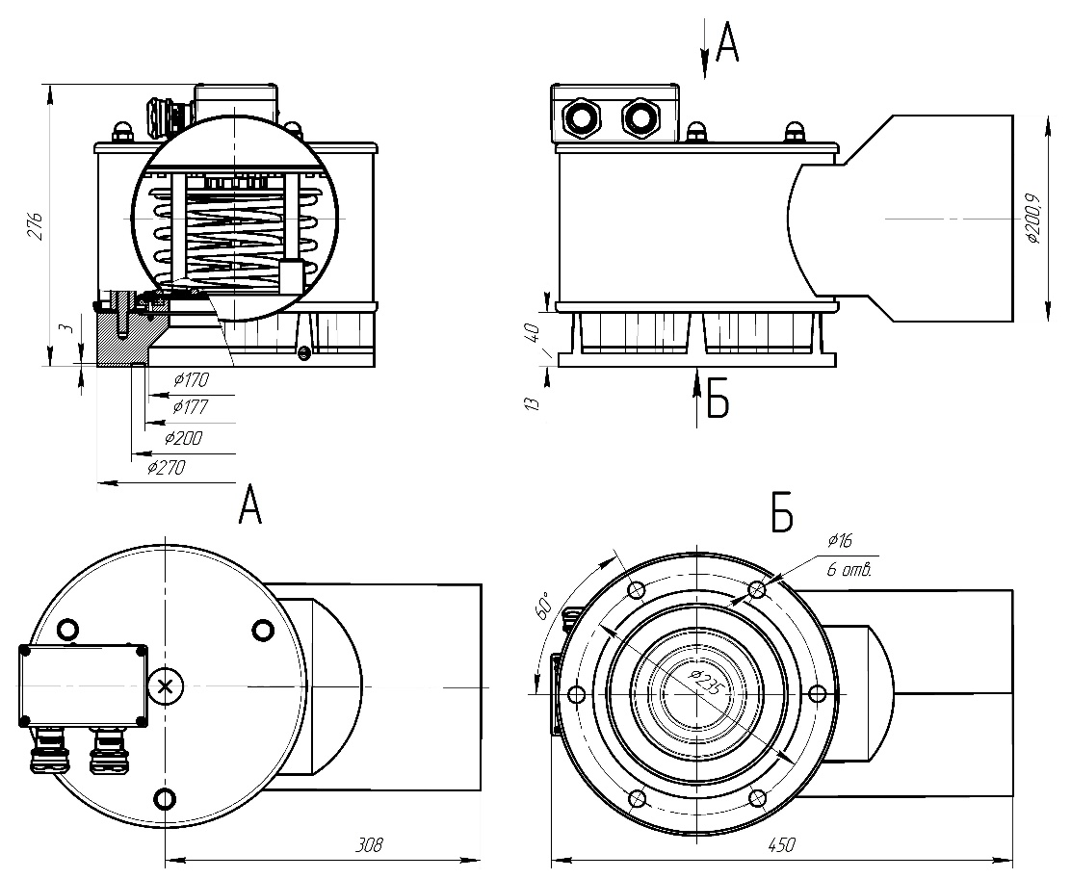

Типы корпусов
 | L
 | 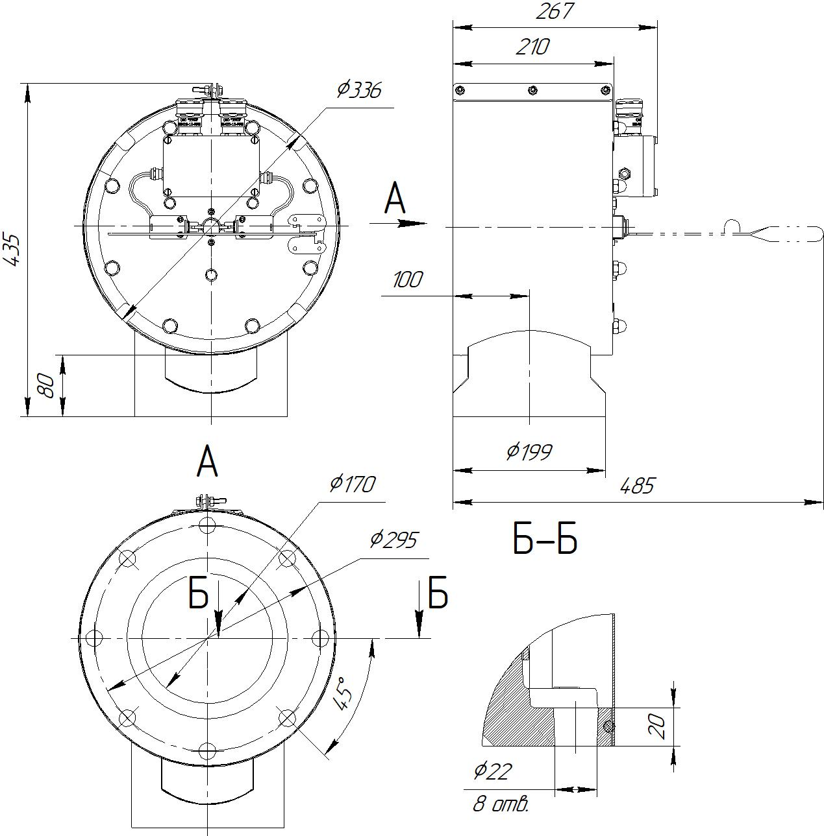

Сигнализация
Схемы сигнализации
 | 1
 | 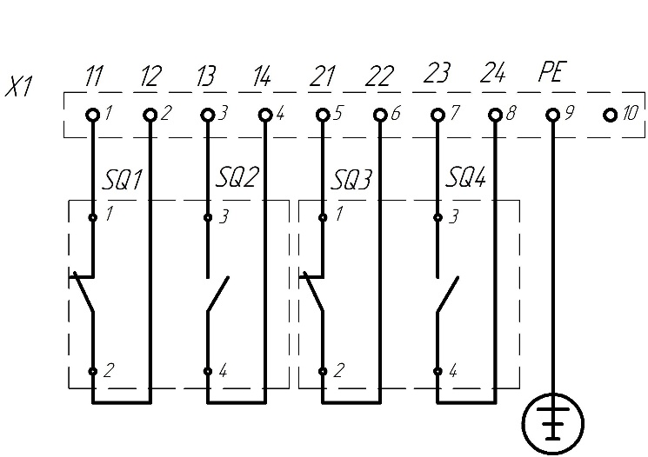

 | 2
 | 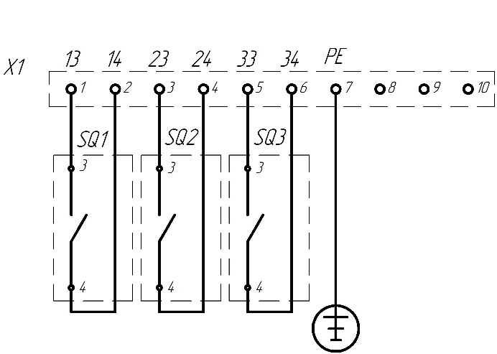

 | 3
 | 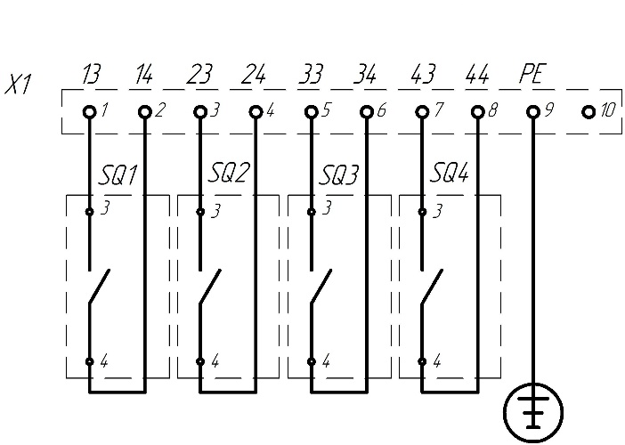

Условное обозначения
Структура условного обозначения
 | 